表格调整
健康档案表调整
 | 封面处的，建档单位同时填写了两次诊所名称。
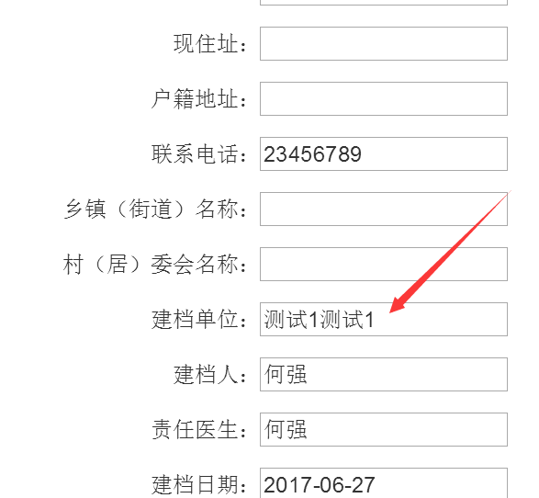
 |  | 建档单位写的是诊所的地址和名字，没有问题。 这个可能是你的测试数据的问题。

 | 以下部分都是在 附加的 体检表 中，调整一下错行问题，和几个缺少项

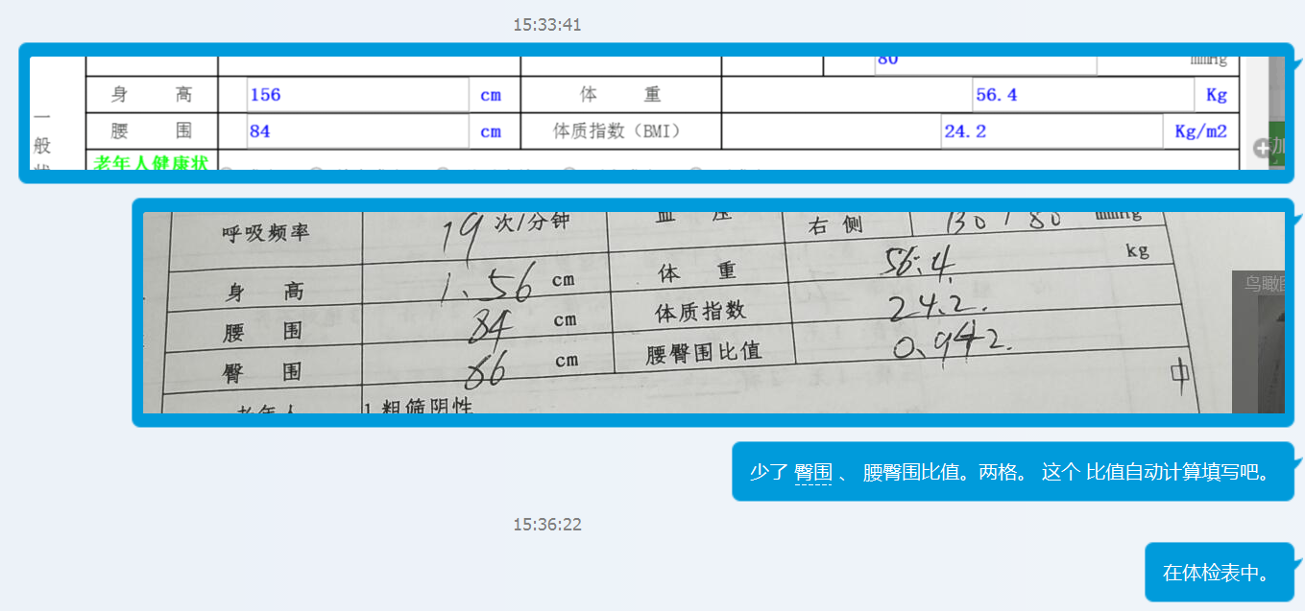

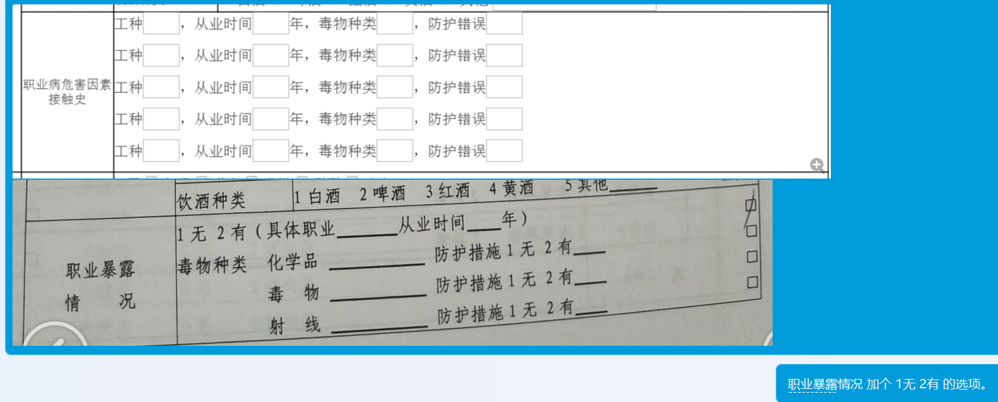

 |  |  | 我已经将ui进行了改造，不写就是无。 可以动态添加。

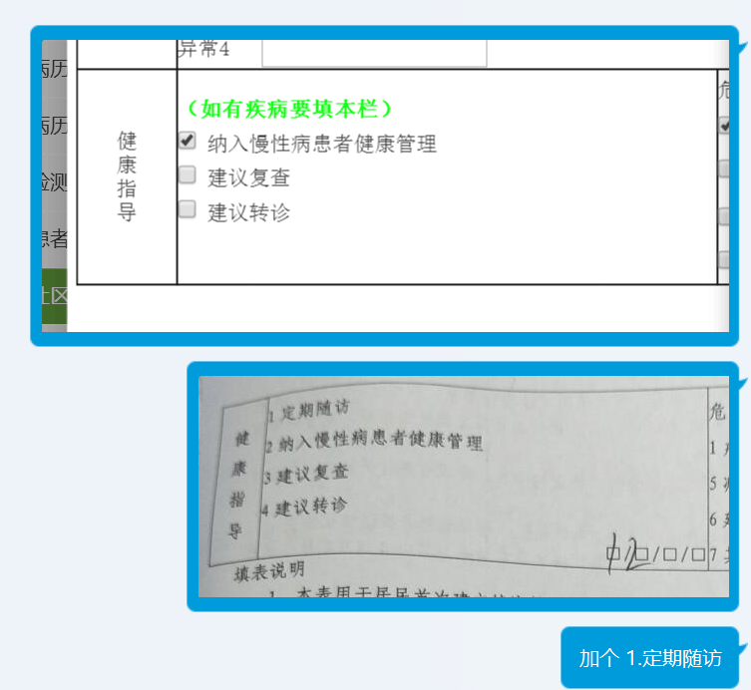

 |  |  | 已改过

 | 整合到上一行

 | 整合到上一行

 | 整合到上一行

 | 整合到上一行

 | 整合到上一行

 | 整合到上一行

 | 整合到上一行

